Graph1Patho (2)
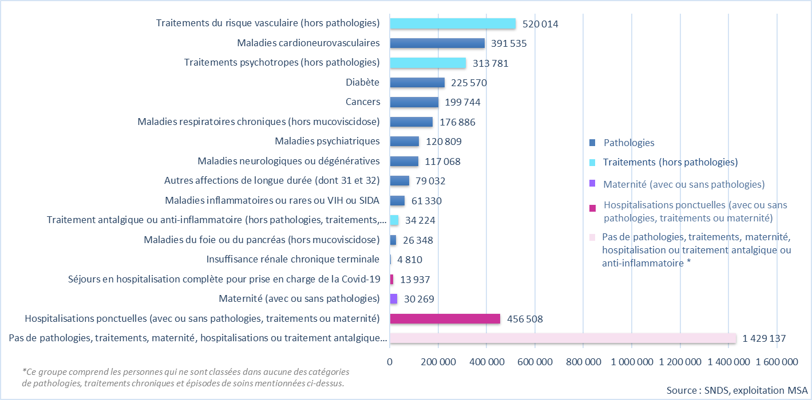
nom_var_a_stand | libellé top | Obs
sup_Petit_Conso_exclu | Pas de pathologies, traitements, maternité, hospitalisations ou traitement antalgique ou anti-inflammatoire | 1,429,137
sup_hospit_ponct | Hospitalisations ponctuelles (avec ou sans pathologies, traitements ou maternité) | 456,508
top_Materni_ind | Maternité (avec ou sans pathologies) | 30,269
top_Covid_sej | Séjours en hospitalisation complète pour prise en charge de la Covid-19 | 13,937
sup_RIRCT_cat | Insuffisance rénale chronique terminale | 4,810
top_HFoiPan_ind | Maladies du foie ou du pancréas (hors mucoviscidose) | 26,348
sup_Arthros_med | Traitement antalgique ou anti-inflammatoire (hors pathologies, traitements, maternité ou hospitalisations) | 34,224
sup_InfRarVIH_cat | Maladies inflammatoires ou rares ou VIH ou SIDA | 61,330
top_ALDAutr_ind | Autres affections de longue durée (dont 31 et 32) | 79,032
sup_NeuDeg_cat | Maladies neurologiques ou dégénératives | 117,068
sup_PsyPat_cat | Maladies psychiatriques | 120,809
top_ABPCOIr_ind | Maladies respiratoires chroniques (hors mucoviscidose) | 176,886
sup_Can_cat | Cancers | 199,744
top_FDiabet_ind | Diabète | 225,570
sup_PsyMed_cat | Traitements psychotropes (hors pathologies) | 313,781
sup_Cv_cat | Maladies cardioneurovasculaires | 391,535
sup_FRV_cat | Traitements du risque vasculaire (hors pathologies) | 520,014

Graph1Patho
nom_var_a_stand | libellé top | Obs
sup_Petit_Conso_exclu | Pas de pathologies, traitements, maternité, hospitalisations ou traitement antalgique ou anti-inflammatoire | 1,429,137
sup_hospit_ponct | Hospitalisations ponctuelles (avec ou sans pathologies, traitements ou maternité) | 456,508
top_Materni_ind | Maternité (avec ou sans pathologies) | 30,269
top_Covid_sej | Séjours en hospitalisation complète pour prise en charge de la Covid-19 | 13,937
sup_RIRCT_cat | Insuffisance rénale chronique terminale | 4,810
top_HFoiPan_ind | Maladies du foie ou du pancréas (hors mucoviscidose) | 26,348
sup_Arthros_med | Traitement antalgique ou anti-inflammatoire (hors pathologies, traitements, maternité ou hospitalisations) | 34,224
sup_InfRarVIH_cat | Maladies inflammatoires ou rares ou VIH ou SIDA | 61,330
top_ALDAutr_ind | Autres affections de longue durée (dont 31 et 32) | 79,032
sup_NeuDeg_cat | Maladies neurologiques ou dégénératives | 117,068
sup_PsyPat_cat | Maladies psychiatriques | 120,809
top_ABPCOIr_ind | Maladies respiratoires chroniques (hors mucoviscidose) | 176,886
sup_Can_cat | Cancers | 199,744
top_FDiabet_ind | Diabète | 225,570
sup_PsyMed_cat | Traitements psychotropes (hors pathologies) | 313,781
sup_Cv_cat | Maladies cardioneurovasculaires | 391,535
sup_FRV_cat | Traitements du risque vasculaire (hors pathologies) | 520,014

GraphEvoMaladieCardioRNIAM
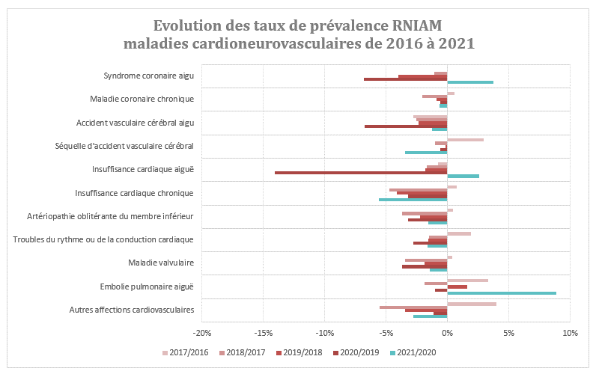
 | taux de prévalence RNIAM | 2021/2020 | 2020/2019 | 2019/2018 | 2018/2017 | 2017/2016
top_CvAutre_ind | Autres affections cardiovasculaires | -3% | -1% | -3% | -6% | 4%
top_CvEmbol_aig | Embolie pulmonaire aiguë | 9% | -1% | 2% | -2% | 3%
top_CvValve_ind | Maladie valvulaire | -1% | -4% | -2% | -3% | 0%
top_CvTrRyC_ind | Troubles du rythme ou de la conduction cardiaque | -2% | -3% | -2% | -2% | 2%
top_CvAOMI_ind | Artériopathie oblitérante du membre inférieur | -2% | -3% | -2% | -4% | 0%
top_CvIC_chr | Insuffisance cardiaque chronique | -6% | -3% | -4% | -5% | 1%
top_CvIC_aig | Insuffisance cardiaque aiguë | 3% | -14% | -2% | -2% | -1%
top_CvAVC_seq | Séquelle d'accident vasculaire cérébral | -3% | -1% | 0% | -1% | 3%
top_CvAVC_aig | Accident vasculaire cérébral aigu | -1% | -7% | -2% | -3% | -3%
top_CvCoron_chr | Maladie coronaire chronique | -1% | -1% | -1% | -2% | 1%
top_CvIDM_aig | Syndrome coronaire aigu | 4% | -7% | -4% | -1% | 0%

Graph4EvoCancersRNIAM
 | taux de consommants sur RNIAM | 2021/2020 | 2020/2019 | 2019/2018 | 2018/2017 | 2017/2016
top_CanAutr_act | Autres cancers actifs | -1% | -2% | -2% | 1% | 4%
sup_CanSur_cat | Autres cancers sous surveillance | -2% | 2% | 5% | 0% | 0%
top_CanSeiF_act | Cancer du sein de la femme actif | 2% | -3% | -4% | 0% | 7%
top_CanSeiF_sur | Cancer du sein de la femme sous surveillance | -3% | 2% | 6% | -1% | -1%
top_CanColo_act | Cancer du côlon actif | -4% | -7% | -6% | -3% | 4%
top_CanColo_sur | Cancer du côlon sous surveillance | -2% | 2% | 4% | 0% | -2%
top_CanPoum_act | Cancer du poumon actif | 5% | 3% | 1% | 4% | 3%
top_CanPoum_sur | Cancer du poumon sous surveillance | 2% | 6% | 10% | 1% | 4%
top_CanPros_act | Cancer de la prostate actif | -1% | -7% | -5% | -3% | 0%
top_CanPros_sur | Cancer de la prostate sous surveillance | -3% | 4% | 6% | -1% | -1%

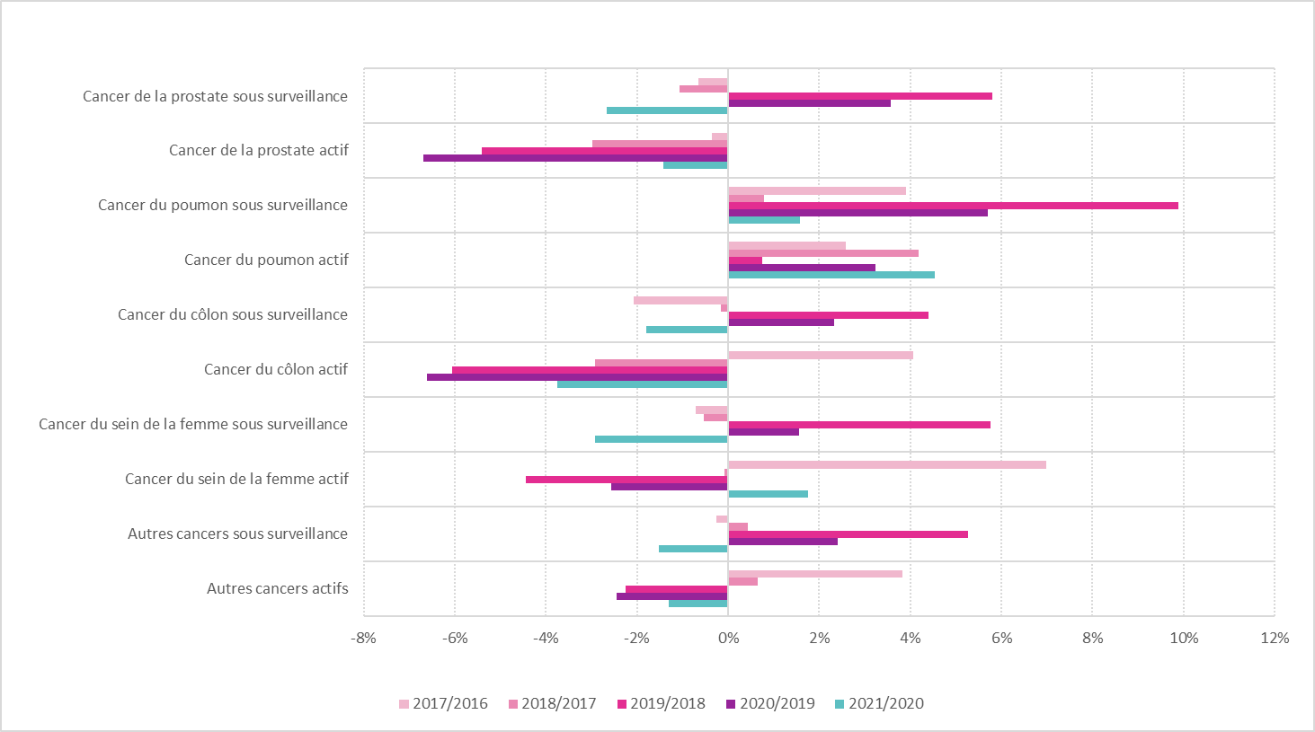

 |  |  |  |  | Source SNDS, exploitation MSA

Graph5EvoPsyRNIAM
 |  | 2021/2020 | 2020/2019 | 2019/2018 | 2018/2017 | 2017/2016
top_PsyAutr_ind | Autres troubles psychiatriques | -5% | -7% | -2% | -4% | -1%
top_PTrEnfa_ind | Troubles psychiatriques débutant dans l'enfance | 7% | 3% | 6% | 3% | 4%
top_PAddict_ind | Troubles addictifs | -2% | -1% | 30% | 18% | 8%
top_PRetard_ind | Déficience mentale | 3% | 4% | 2% | -2% | 3%
top_PDepNev_ind | Troubles névrotiques et de l'humeur | -3% | -2% | 0% | 0% | 1%
top_Psychos_ind | Troubles psychotiques | 1% | 2% | 0% | -1% | 2%

top_PAntiDe_med | Traitements antidépresseurs ou régulateurs de l'humeur (hors pathologies) | 2% | 2% | -2% | -1% | -1%
top_PNeurol_med | Traitements neuroleptiques (hors pathologies) | -3% | 1% | -5% | -3% | -4%
top_PAnxiol_med | Traitements anxiolytiques (hors pathologies) | -2% | 2% | -5% | -4% | -3%
top_PHypnot_med | Traitements hypnotiques (hors pathologies) | -5% | -4% | -10% | -11% | -11%
sup_PsyMed_cat | Traitements psychotropes (hors pathologies) | -1% | 0% | -5% | -4% | -4%

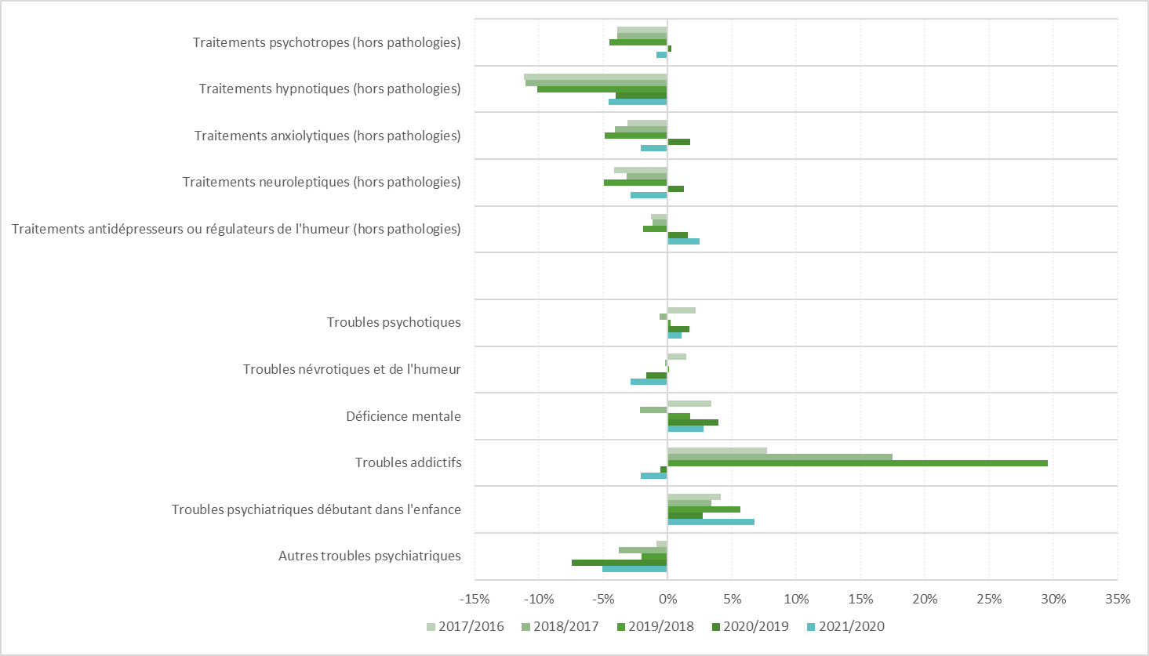

 |  |  |  | Source SNDS, exploitation MSA

